Plano de Ação
 |  |  | 2.0 | Regulamentar os conceitos empreendidos no Guia de Susgestões protetivas, doravante Guia Médico e Diretrizes, ações a serem implementadas pelos orgão de segurança pública e colaboradores envolvidos a temas tratados á segurança, transporte e contigências , dentro do escopo das competições coordenadas pela CBF, tendo como foco exclusivo a operação da partida, que se torna parte integrante do Regulamento Geral das Competições em 2022 que se darão em estrito alinhamento e a todas as recomendações da Organização Mundial da Saúde, do Ministério da Saúde, das secretarias Estaduas e Municipais. | 9.0 | CONFEDERAÇÃO BRASILEIRA DE FUTEBOL |  |  |  |  |  |  | PLANO OPERACIONAL DE JOGO |  |  |  |  |  |  |  |  |  |  |  | ESTACIONAMENTOS / ACESSOS |  |  |  |  |  |  | 21.0 | NORMATIVOS E OPERACIONAIS | 22.0 | SECRETARIA DE POLICIA MILITAR DO ESTADO DO RIO DE JANEIRO |  |  |  |  |  |  |  | 23.0 | SECRETARIA DE POLICIA MILITAR DO ESTADO DO RIO DE JANEIRO |  |  | 24.0 | SECRETARIA DE POLICIA CIVIL DO ESTADO DO RIO DE JANEIRO |  |  |  |  |  |  | 31.0 | INFORMAÇÕES | BOTAFOGO FR |  | 37.0 | INFORMAÇÕES COMPLEMENTARES
 |  |  |  |  | SEGURO TORCEDOR artigo 16,II e 31A (EDT) | Confederação Brasileiro de Futebol |  |  |  |  |  |  |  |  |  |  |  |  |  |  |  |  |  | ACESSOS | BRANCO | AMARELO |  |  | LARANJA |  |  | MATERIAIS PROÍBIDOS | Salvo se autorizado pelas autoridades policiais responsáveis pela segurança interna, juntamente com Departamento de Segurança da Estádio. Os torcedores que frequentam o estádio e as pessoas credenciadas não podem levar para dentro do estádio, possuir, portar ou usar no estádio os seguintes itens: a. Armas de qualquer tipo ou objetos que possibilitem a prática de violência; b. Qualquer objeto que possa ser usado como arma ou para cortar, apunhalar ou esfaquear, ou como um projétil, especialmente guarda-chuvas(ponte- agudos) ou guarda-sóis e outros objetossimilares; c. Garrafas, copos (exceto copos de plástico), jarras, latas ou qualquer outra forma de recipiente fechado, de qualquer tipo, que possa ser atirado ou causar lesões, bem como outros objetos feitos de vidro ou qualquer outro material frágil, estilhaçável ou especialmente duro, embalagens Tetrapak ou caixas térmicas duras; d. Fogos de artifício, bombas,sinalizadores e outros artifícios de fumaça ou pirotécnicos similares; e. narcóticos ou similares; f. Material relativo a causa ofensiva, racistas ou xenofóbicas, tema de caridade ou ideológico, incluindo mas não se limitando a cartazes, bandeiras, sinais, símbolos e folhetos, objetos ou roupas, que possam interferir com o aproveitamento do evento por outros espectadores, tirar o foco desportivo do evento ou que estimulem qualquer forma de discriminação; g. Mastros de bandeiras ou cartazes de qualquer tipo que não estejam autorizados através de ofício junto ao GRUPAMENTO ESPECIAL DE POLICIAMENTO EM ESTÁDIOS - Bepe; h. Quaisquer tipos de animais, exceto cães guia. Nesse caso, um TORCEDOR OU EXPECTADOR do estádio que pretenda entrar com um cão guia dentro, deverá apresentar os documentos originais, ou cópia autenticada dos mesmos, que comprovem sua deficiência visual; e comprovem a qualificação do cão como cão guia, nos parâmetros estabelecidos pelas normas aplicáveis;i. Quaisquer materiais promocionais ou comerciais, incluindo mas não limitando a cartazes, band |  | Tenente Coronel PM |  |  | Hilmar Faulhaber Neto |  |  | Comandante (BEPE) |  |  | Tenente Coronel PM | Hilmar Faulhaber Neto | Comandante (BEPE) |  | Secretário |  |  | Delegado de Polícia Allan Turnowski |  | SEPOL |  | DIRETORIA | Presidente: |  | Thairo Hortense | MKT / AÇÕES | não informado
 |  |  |  |  |  | 9.2 - Corretora: |  |  | Prudential Seguradora |  |  |  | NILTON SANTOS |  |  |  |  |  |  |  |  |  |  |  | Rua 545,sn | Rua 545,sn |  |  | Rua 545,sn |  |  |  |  |  | Major PM |  |  | Carlos Leroy |  |  | Sub Comandante (BEPE) |  |  | Major PM | Carlos Leroy | Sub Comandante (BEPE) |  | Plantão JECRIM |  |  | De ordem do Juiz Marcelo Rubioli, Titular do Juizado do Torcedor e dos Grandes Eventos, haverá plantão avançado previsto para essa partida |  |  |  | TÉCNICO / OPERACIONAL | diretor/Gerente / Supervisor: |  | não informado
 |  |  | OBJETIVO: |  |  | 9.3 - Estipulante: |  |  | Confederação Brasileira de Futebol |  |  |  |  |  | Nº 021 | 2022-06-22 |  |  |  |  |  |  |  |  | Broadcast/UM/FERJ | 18.7-ônibus / Comissão mandante |  |  | convidados / Diretoria |  |  |  |  | BASEADO NA METODOLOGIA AREF (AVALIAÇÃO DE RISCO EM ESTÁDIOS DE FUTEBOL) DESENVOLVIDO PELA ABIN (AGÊNCIA BRASILEIRA DE INTELIGÊNCIA) ADPTADO PELA FFERJ, PMERJ E MINISTÉRIO PUBLICO. |  |  |  |  |  |  |  |  | INFORMAÇÕES GERAIS | impedimento de torcida organizada |  |  | EFETIVO | Plantão 24ª |  |  |  |  |  |  |  | Coordenador de Acessso: |  | não informado
 |  |  |  |  |  | 9.4 - Apólice: |  |  | 4001031/15515 |  |  |  |  |  |  | Online |  |  |  |  |  |  |  |  | 0 | 0 |  |  | ônibus / Comissão VISITANTE |  |  |  |  |  |  |  |  |  |  |  |  |  |  | não informado |  |  |  | SEPOL |  |  |  | responsável: | Gustavo |  |  | Coordenador Financeiro: |  | Lucas Pires | TRANSMISSÕES | Associações.: | ACERJ |  | outros | ARFOC
 | PLANO DE AÇÃO |  |  |  |  | 9.5 - Processo Susep APC |  |  | 15414.9000004/2016-71 |  |  |  |  |  | BOTAFOGO FR |  |  | V.s | FLUMINENSE FC |  |  |  |  |  | Quantidade. Vagas: |  | Quant. Vagas: | não informado |  |  |  |  |  | BANDEIRAS | BAIXO |  | MÉDIO |  | ALTO |  | MUITO ALTO |  |  |  |  |  |  | DELEGADO | PERITO | INSPETOR | LEGISTA | PAPILOSCOPISTA | CARTÓRIO | COORD. | ACOMODAÇÕES | Vestiário: |  | 87 |  | Detentora: | Rede Globo
 | Nº 021 | 2022-06-22 |  |  |  | 9.6 - Vigência: |  |  | 24 horas do ano de 2023 |  |  |  |  |  | Rio de Janeiro - RJ |  |  |  | Rio de Janeiro - RJ |  |  |  |  |  | Quantidades disponível: |  | Mandante |  | Visitante: |  |  |  |  | RECOMENDADO: | 85 |  | 185 |  | 365 |  | 465 |  |  | Escolta Torcida mandante |  |  | 25.0 | 1 | 2 | 8 | 2 | 1 | 1 | 1 |  | Banco de reservas: |  | á direita das cabines |  | Exibição: | Rede Globo canal fechado
 |  | Online | 3.0 | 14ª Rodada |  | 9.7 - Site da FERJ: |  |  | www.cbf.com.br |  |  |  |  |  |  |  |  |  |  |  |  |  |  |  |  |  |  |  |  |  |  |  |  | DECLARADO: | PRAÇAS | OFICIAIS | BPCHQ | BEPE | BAC | BEPFER | RECON | RCECS |  | Solicitação da PMERJ que acatem todas as determinações impostas. |  |  | EFETIVO | CORPO DE BOMBEIROS MILITAR DO ESTADO DO RIO DE JANEIRO |  |  |  |  |  |  |  | Rouparia: |  | chegada ao estádio 3 horas antes
REFERENTE Á SEGURANÇA, TRANSPORTE E CONTINGÊNCIA PARA A |  |  | SINGULARIDADE DA PARTIDA: | BOTAFOGO FR |  |  |  |  |  |  |  |  | DO CAMPEONATO | Competição: |  |  |  | Campeonato Brasileiro Série A |  |  |  |  |  | 19.0 | PROVIDÊNCIAS DE SUPORTE 1 |  |  |  |  |  |  |  |  |  | 304 homens com apoio das especializados |  |  |  |  |  |  |  |  | Escolta Torcida Visitante |  |  |  | Comandante |  |  | Coronel Leandro Sampaio Monteiro |  | CBMERJ |  |  | Local Comissão Técnica/diretoria: |  | 31 e 29 | 38.0 | DESIGNAÇÃO Conmebol
REALIZAÇÃO DE PARTIDA DE FUTEBOL |  |  |  | FLUMINENSE FC | 10.0 | Nilton Santos |  |  |  |  |  |  |  | Partida: |  |  |  | BOTAFOGO FR |  | V.s |  | FLUMINENSE FC |  | INFRA ESTRUTURA | Banheiros: |  | Na totalidade |  |  |  |  |  |  | TOTAL |  |  |  |  |  |  |  |  |  | sim |  |  | 26.0 | 01 oficial |  |  |  | 02 praças |  |  |  | Cabines Analista desenpenho: |  | 3 e 4 | DESIGNAÇÃO OFICIAL | Delegado: |  | não se aplica
...
 |  |  |  |  |  |  |  |  |  |  |  |  | SETORIZAÇÃO | SETORIZAÇÃO |  | NORTE |  | SUL |  | LESTE |  | OESTE |  |  | CFTV |  | Não possui
 |  |  |  |  |  |  |  |  |  |  |  |  |  |  |  | MANDANTE |  | VISITANTE |  | VISITANTE |  | MANDANTE |  |  | Sinalização Interna/Externa: |  | Sim - Funcionamento na Totalidade
 |  |  |  |  |  |  |  |  |  |  |  |  |  | CARAGA PARA VENDA |  | N1 | 3044 | N1 | 3048 | N1 | 5308 | N1 | 5408 |  | PROVIDÊNCIAS DE SUPORTE 3:
 |  |  |  |  |  |  |  |  |  |  |  |  |  |  |  |  |  |  |  | N2 | NOK | N2A | NOK |  | Cabines de TV: |  | 3
 |  |  |  |  |  |  |  |  |  |  |  |  |  | Cortesias: |  | 1000 |  |  | Gratuidades: |  | 1400 |  |  |  | Cabines rádios: |  | 8
 |  |  |  |  |  |  |  |  |  |  |  |  |  | Tribuna |  | 200 |  |  | Camarotes: |  | 0 |  |  |  | Estúdios Coletivas |  | A
...
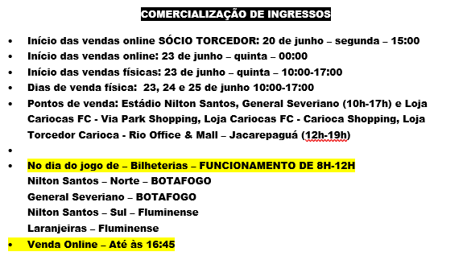
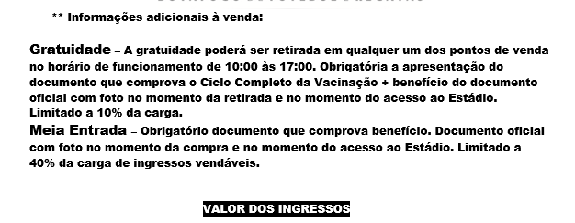
 |  |  |  |  |  |  |  |  |  |  |  |  |  |  |  |  |  |  |  |  |  |  |  | 20.0 | OPERACIONAL ESTÁDIO
 |  |  |  |  |  |  |  |  |  |  |  |  | Valores: |  |  | NORTE |  | SUL |  | LESTE |  | OESTE |  |  | Manutenção: |  | Bilheteria: |  | Localização controle de acessos:
 |  |  |  |  |  |  |  |  |  |  |  |  |  |  |  | MANDANTE |  | VISITANTE |  | VITANTE |  | MANDANTE |  |  | Elétrica: |  | Ambulantes: |  | 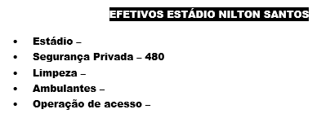 PMERJ SOLICITA REFORÇO DE SEGURANÇAS EM FUNÇÃO DA DEMANDA OPERACIONAL DO BEPE.
 |  |  |  |  |  |  |  |  |  |  |  |  |  |  |  | 3044 |  | 3048 |  | 5308 |  | 5408 |  |  | Som / Vídeo / Telão |  | AeB:
 |  |  |  |  |  |  |  | 3G REMOÇÕES |  |  |  |  |  |  |  | Inteira | Meia | Inteira | Meia | Inteira | Meia | Inteira | Meia |  | Campo: |  | Marketing:
 |  |  |  |  |  |  |  | 24.417.952/0001-73 |  |  |  |  |  |  |  |  |  |  |  |  |  |  |  |  | Administração: |  | Recpecionistas:
 |  |  |  |  |  |  |  | R. Ver. José Fortes, 309 - Casa 7 - Centro, Nilópolis |  |  |  |  | Inferior |  |  | 40 | 20 | 40 | 20 | 60 | 30 | 60 | 30 |  | Limpeza / Conservação: |  | controle de acessos:
 |  |  |  |  |  |  |  | Data: | 2021-02-01 |  | Via protocolo | sim | superio . B (bloqueado) |  |  |  |  |  |  |  |  | 70 | 35 |  | Coordenação: |  | Diretoria:
 |  |  |  |  |  |  |  |  |  |  |  |  | Gratuidade |  |  | 300 |  | 300 |  | 400 |  | 400 |  |  | Supervisão: |  | Catraqueiros:
 |  |  |  |  |  |  | QUANT. | LOCALIZAÇÃO |  |  |  |  | Cortesia: |  |  | 100 |  | 100 |  | 400 |  | 400 |  |  | SEGURANÇAS |  | orientadores
 |  |  |  |  |  |  | 5 | Campo |  |  |  |  | Camararot
 |  |  |  |  |  |  | 3 | Campo |  |  |  |  | Bilheteria |  |  |  |  |  |  | até o intervalo |  | até o intervalo |  | Emissão Ofício Batalhão de PM |  | Data: |  | Via email: |  | Protocolo: | sim
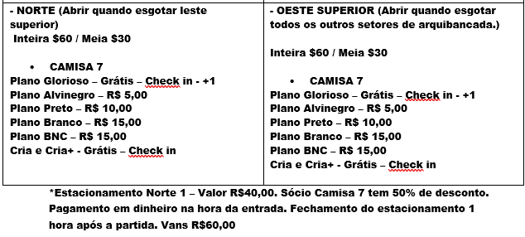
 |  |  |  |  |  |  | 6 | Campo |  |  |  |  | Catracas: |  |  | 10 |  | 12 |  | inf. 17 |  | inf. 15 |  | Quantidade de Seguranças: |  | 480 |  | Responsável: |  | Blindados
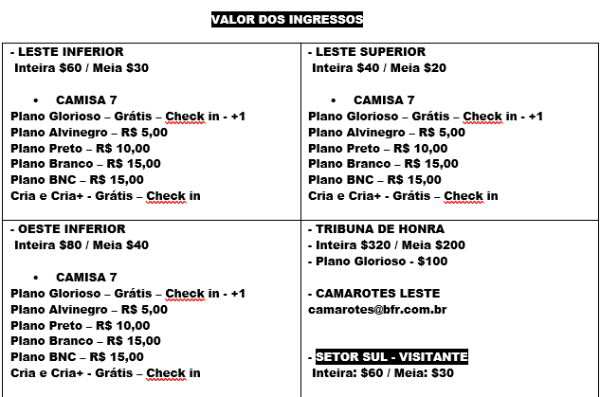
 |  |  |  |  |  |  |  |  |  |  |  |  | Empresa fornecedora dos Bilhetes: |  |  | futebol card |  |  | Responsável: |  |  |  |  | Seguranças nos Acessos
 |  |  |  |  |  |  |  |  |  |  |  |  | Empresa fornecedora das catracas: |  |  | futebol card |  |  | Responsável: |  |  |  |  | Empresa de Segurança se houver: |  | Blindados |  | CNPJ:
 |  |  |  |  |  |  | QUANT. | LOCALIZAÇÃO |  |  |  |  |  |  |  |  |  |  |  |  |  |  |  | Orientadores de Público: |  | 82 orientadores - NORTE SUL, LESTE E OESTE
 |  |  |  |  |  |  | 5 | central, oeste 3330, camarote, leste 330 e oeste camarote |  |  |  |  | Valores: | LOCAL / LOJA |  |  |  |  |  | INÍCIO | TERMINO | DE: | ATÉ:
 |  |  |  |  |  |  | 15 | 0 |  |  |  |  |  | PONTO 1 | ANEXO
 |  |  |  |  |  |  | 3 | 0 |  |  |  |  |  | PONTO 2 | ANEXO
 |  |  |  |  |  |  | 3 | 0 |  |  |  |  |  | PONTO 3 | ANEXO
 |  |  |  |  |  |  | 3 | 0 |  |  |  |  |  | PONTO 4 | ANEXO
 |  |  |  |  |  |  | 15 | 0 |  |  |  |  |  | PONTO 5 | ANEXO
 |  |  |  |  |  |  |  | Municipal Salgado Filho |  | Distancia: | 5 min (1,5km) via BR-494 |  |  | PONTO 6 | ANEXO
 |  |  |  |  |  |  |  | Hospital |  | Distancia: | 0
...

